7.1
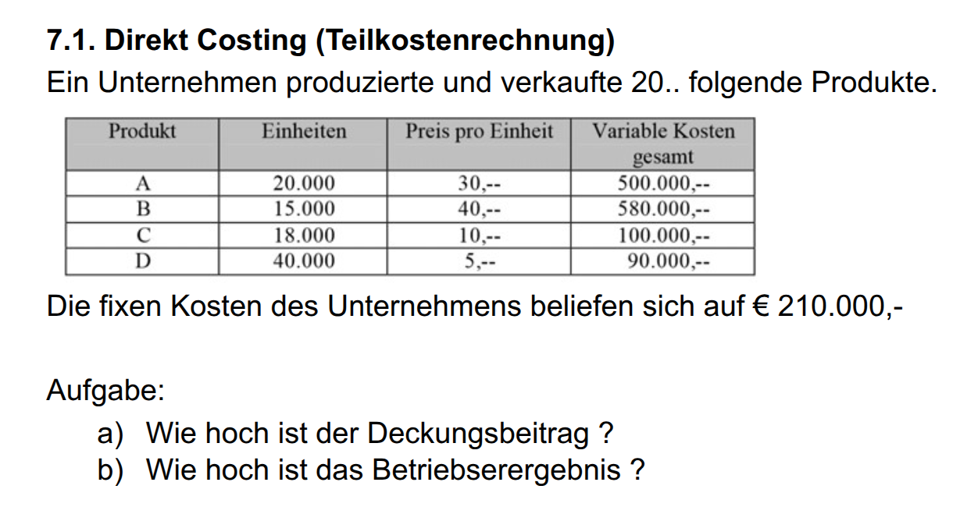

Produkt | Einheiten | Preis pro Einheit | Variable Kosten gesamt | var Kosten /Einheit | Deckungsbeitrag pro Einheit | Deckungsbeitrag (DB)
A | 20000 | 30 | 500000 | 25 | 5.0 | 100000
B | 15000 | 40 | 580000 | 39 | 1.3 | 20000
C | 18000 | 10 | 100000 | 6 | 4.4 | 80000
D | 40000 | 5 | 90000 | 2 | 2.8 | 110000

 |  |  |  |  |  | 310000
 |  | 1 | db pro einheit, dann skalieren, dann fixkosten abziehen |  |  | 210000
 |  |  |  |  | Betriebsergebnis | 100000

